Лист 1
Прайс-лист
МИР ПРЯЖИ

В валюте: руб. (курс 1).
Цены указаны на 07.08.2020

№ | Номенклатура/ Характеристика номенклатуры | Описание | Изображение | Артикул | Цена | Ед. | Остаток | Ссылка на сайт
 | Двусторонняя клейкая лента "Рукоделие" | Двусторонняя клейкая лента "Рукоделие" 9мм х 21м | 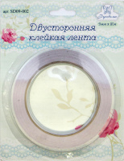 | SD09-002 | 50.60 |  |  | Изображение
 | Двусторонняя клейкая лента "Рукоделие" |  |  |  | 50.60 | шт | 1486 | Изображение
 | Двусторонняя клейкая лента "Рукоделие" | Двусторонняя клейкая лента "Рукоделие" 6мм х 21м | 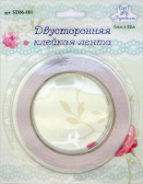 | SD06-001 | 41.80 |  |  | Изображение
 | Двусторонняя клейкая лента "Рукоделие" |  |  |  | 41.80 | шт | 784 | Изображение
 | Клейкая лента бумажная "American Crafts" AC DIY Shop 366613 «Gold & Silver» 2шт | Клейкая лента бумажная "American Crafts" AC DIY Shop 366613 «Gold & Silver» 2шт |  | 366613 | 293.59 |  |  | Изображение
 | Клейкая лента бумажная "American Crafts" AC DIY Shop 366613 «Gold & Silver» 2шт |  |  |  | 293.59 | шт | 3 | Изображение
 | Клейкая лента бумажная "American Crafts" AC DIY Shop 366615 «Black & White» 2шт | Клейкая лента бумажная "American Crafts" AC DIY Shop 366615 «Black & White» 2шт |  | 366615 | 293.59 |  |  | Изображение
 | Клейкая лента бумажная "American Crafts" AC DIY Shop 366615 «Black & White» 2шт |  |  |  | 293.59 | шт | 2 | Изображение
 | Клейкая лента бумажная "American Crafts" Pebbles 747209 «Begonia» 2шт | Клейкая лента бумажная "American Crafts" Pebbles 747209 «Begonia» 2шт | 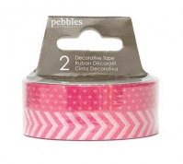 | 747209 | 126.19 |  |  | Изображение
 | Клейкая лента бумажная "American Crafts" Pebbles 747209 «Begonia» 2шт |  |  |  | 126.19 | шт | 2 | Изображение
 | Клейкая лента декоративная «Рукоделие» 3х5м | Клейкая лента декоративная «Рукоделие» 3х5м | 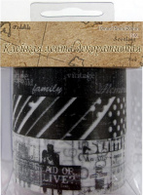 |  | 159.80 |  |  | Изображение
 | Клейкая лента декоративная «Рукоделие» 3х5м (5285) |  |  |  | 159.80 | набор | 886 | Изображение
 | Клейкая лента декоративная «Рукоделие» 3х5м (5286) |  | 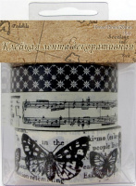 |  | 159.80 | набор | 599 | Изображение
 | Клейкая лента декоративная «Рукоделие» 7528 Романтика, 10 м | Клейкая лента декоративная «Рукоделие» 7528 Романтика, 10 м | 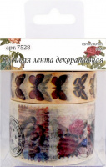 | 7528 | 180.17 |  |  | Изображение
 | Клейкая лента декоративная «Рукоделие» 7528 Романтика, 10 м |  |  |  | 180.17 | шт | 559 | Изображение
 | Клейкая лента декоративная «Рукоделие» 7774 Весна в париже, 15 м | Клейкая лента декоративная «Рукоделие» 7774 Весна в париже, 15 м |  | 7774 | 180.17 |  |  | Изображение
 | Клейкая лента декоративная «Рукоделие» 7774 Весна в париже, 15 м |  |  |  | 180.17 | шт | 551 | Изображение
 | Клейкая лента декоративная «Рукоделие» 7778 Рождество, 15 м | Клейкая лента декоративная «Рукоделие» 7778 Рождество, 15 м | 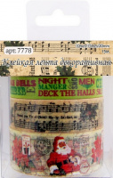 | 7778 | 180.17 |  |  | Изображение
 | Клейкая лента декоративная «Рукоделие» 7778 Рождество, 15 м |  |  |  | 180.17 | шт | 573 | Изображение
 | Клейкая лента декоративная «Рукоделие» 7999 Крафт, 10 м | Клейкая лента декоративная «Рукоделие» 7999 Крафт, 10 м | 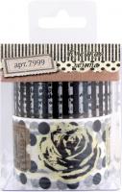 | 7999 | 180.17 |  |  | Изображение
 | Клейкая лента декоративная «Рукоделие» 7999 Крафт, 10 м |  |  |  | 180.17 | шт | 663 | Изображение
 | Клейкая лента декоративная «Рукоделие» 8043 Весеннее настроение, 10 м | Клейкая лента декоративная «Рукоделие» 8043 Весеннее настроение, 10 м |  | 8043 | 180.17 |  |  | Изображение
 | Клейкая лента декоративная «Рукоделие» 8043 Весеннее настроение, 10 м |  |  |  | 180.17 | шт | 637 | Изображение
 | Клейкая лента декоративная «Рукоделие» 8788 Совиный мальчишник, 15 м | Клейкая лента декоративная «Рукоделие» 8788 Совиный мальчишник, 15 м | 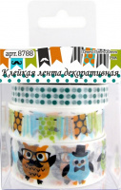 | 8788 | 180.17 |  |  | Изображение
 | Клейкая лента декоративная «Рукоделие» 8788 Совиный мальчишник, 15 м |  |  |  | 180.17 | шт | 519 | Изображение
 | Клейкая лента декоративная «Рукоделие» 8789 Совиный девичник, 15 м | Клейкая лента декоративная «Рукоделие» 8789 Совиный девичник, 15 м | 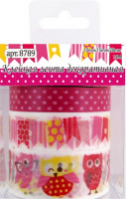 | 8789 | 180.17 |  |  | Изображение
 | Клейкая лента декоративная «Рукоделие» 8789 Совиный девичник, 15 м |  |  |  | 180.17 | шт | 524 | Изображение
 | Клейкая лента декоративная «Рукоделие» 8792 Скандинавская зима, 15 м | Клейкая лента декоративная «Рукоделие» 8792 Скандинавская зима, 15 м | 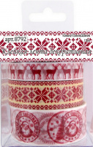 | 8792 | 180.17 |  |  | Изображение
 | Клейкая лента декоративная «Рукоделие» 8792 Скандинавская зима, 15 м |  |  |  | 180.17 | шт | 541 | Изображение
 | Объемные самоклеящиеся подушечки DST-02 «Mr.Painter» 23.5 см | Объемные самоклеящиеся подушечки DST-02 «Mr.Painter» 23.5 см | 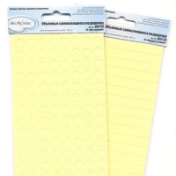 | DST-02 | 46.80 |  |  | Изображение
 | Объемные самоклеящиеся подушечки DST-02 «Mr.Painter» 23.5 см (01 "Квадрат малый") |  | 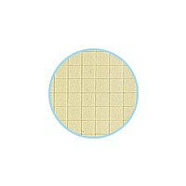 |  | 46.80 | шт | 50 | Изображение
 | Объемные самоклеящиеся подушечки DST-02 «Mr.Painter» 23.5 см (02 "Круг малый") |  | 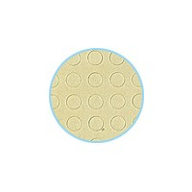 |  | 46.80 | шт | 49 | Изображение
 | Объемные самоклеящиеся подушечки DST-02 «Mr.Painter» 23.5 см (03 "Круг средний") |  | 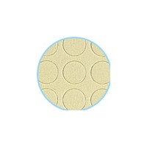 |  | 46.80 | шт | 25 | Изображение
 | Объемные самоклеящиеся подушечки DST-02 «Mr.Painter» 23.5 см (04 "Квадрат средний") |  | 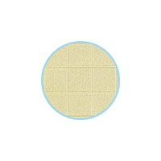 |  | 46.80 | шт | 25 | Изображение
 | Скотч бумажный декоративный "Астра" 15мм*10м | Скотч бумажный декоративный "Астра" 15мм*10м |  | 7715439 | 55.21 |  |  | Изображение
 | Скотч бумажный декоративный "Астра" 15мм*10м (51) |  |  |  | 55.21 | шт | 1 | Изображение

